SISTEMA
 |  |  | Criado por Caio Henrique

 |  |  | http://linkedin.com/in/caio-henrique-625682a2

 |  |  | https://github.com/caiogomesdeoliveira01-cyber

Como utilizar o sistema

Importante:
- As planilhas precisam estar padronizadas para evitar mistura ou perda dados. Para saber todos os padrões que o sistema considera, clique em Observações.
- As planilhas NÃO PODEM estar abertas.
 | 1º Deixe todos arquivos que queira unificar em uma única pasta

 | 2º Clique em Abrir Formulário
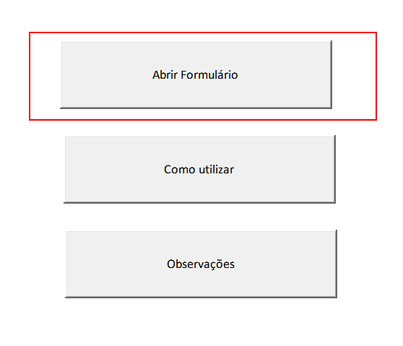

Digite o caminho completo que está a pasta com todos os arquivos
 | 3º Preencha os dados corretamente e clica em enviar
Digite a coluna que o sistema deve olhar onde fica a última linha.
Considere uma coluna que tenha todas linhas preencidas. No exemplo abaixo seria coluna B.

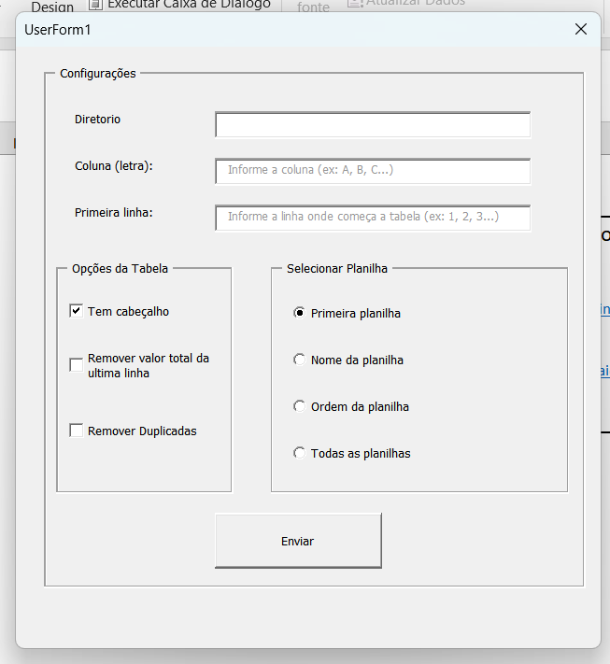

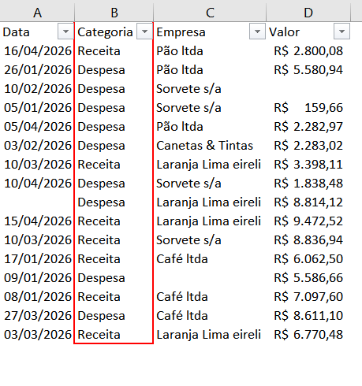

Digite a linha onde começa a tabela que será copiada. No exemplo abaixo a linha seria 5.

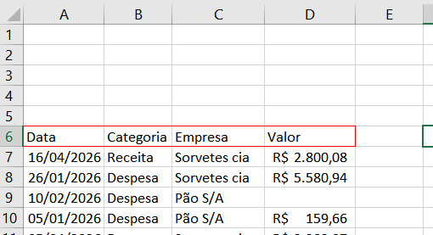

Nessa seção realiza alguns ajustes ao unificar os dados.
Tem cabeçalho:
Cola cabeçalho da primeira planilha que leu e ignora a primeira linha das demais.
Remover valor total da ultima linha: Desconsidera última linha de todas as planilhas.
Remover duplicadas:
Remove duplicadas de cada planilha, considerando somente se todos os dados forem iguais.

Nessa seção você informa qual planilha deve considerar de cada arquivo.
Primeira planilha:
Considera somente primeira planilha de cada arquivo. As demais são ignoradas. Exemplo: unificar somente Planilha1, desconsidera Planilha2.
Nome da planilha:
Aparece campo para digitar nome da planilha. Com isso considera somente as planilhas com o mesmo nome e desconsidera as demais. Exemplo: unificar somente planilhas com o nome "Detalhado".
Ordem da planilha:
Aparece campo para digitar nº da sequência da planilha. Com isso considera somente as planilhas com a mesma ordem e desconsidera as demais. Exemplo: unificar somente a terceira planilha de cada arquivo, independente do nome.
Todas as planilhas:
Unifica todas as planilhas de cada arquivo. Exemplo: unificar um arquivo chamado Abril2026.xls, onde cada planilha é de uma data.

Essa é última etapa, sistema valida se a pasta realmente existe e se as configurações foram preenchidas corretamente.
Se estiver tudo certo sistema unifica os dados e apresenda em uma nova planilha desse arquivo.
Se estiver algo errado, sistema não unifica e mostra o motivo do erro.

 |  | 4º Sistema cria nova planilha com os dados unificados e de onde vieram.

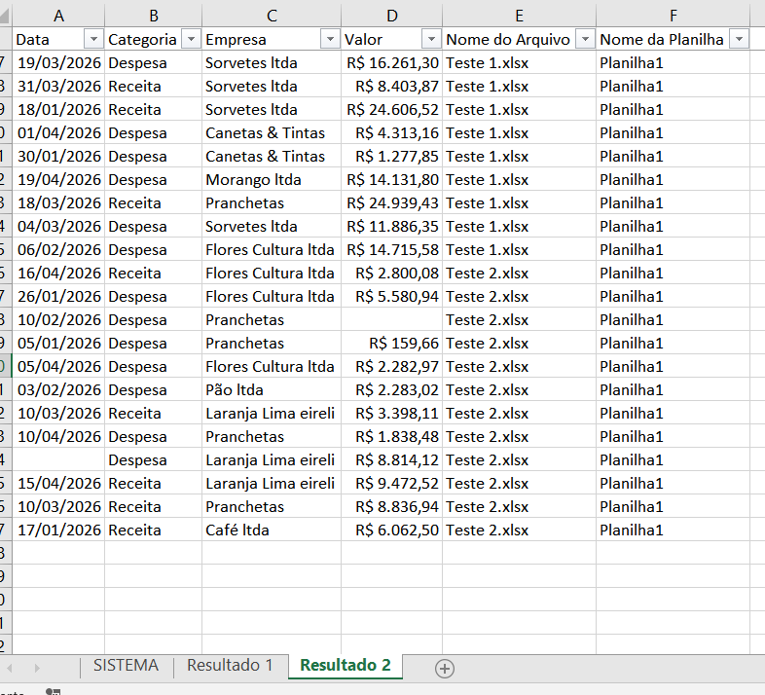

Importante:
- Não precisa apagar última consolidação para usar novamente. Exemplo: Resultado 1 e Resultado 2.
- Sistema adiciona duas novas colunas para você saber de onde veio aquela informação.
- Sistema também funciona se alguma planilha não ter todos os dados preenchidos, desde que a coluna informada tenha dados em todas as linhas. No exemplo ao lado foi considerado a coluna B para saber a última linha de cada tabela.

Observações do sistema

 | Planilhas Padronizadas

 |  | * Mesma quantidade de colunas e na mesma ordem

 |  | * Tabelas começam da mesma linha de cada planilha

 |  | * Primeira linha da tabela com todas as colunas preenchidas

 |  | * Planilhas tem o mesmo nome ou a mesma sequência em cada arquivo
 |  | Ex: "Planilha1", primeira planilha ou terceira planilha

 |  | *Arquivo excel com extensão xls ou xlsx
 |  | Ex: na pasta tem arquivos .csv e .xls, será considerado somente .xls

 | Arquivos que o sistema desconsidera

 |  | * Dentro de subpastas, somente lê arquivos do diretório informado

 |  | * Arquivos que não tem extesão .xls ou .xlsx

 | Exemplos de quando utilizar esse sistema

 |  | * Arquivos que foram separados por categoria
 |  | Ex: tem um arquivo com venda de frutas, outro não perecíveis e outro padaria. E preciso saber total de vendas.

 |  | * Identificar lançamentos duplicados no processo analisado.
 | Ex: se uma NF foi paga duas vezes, ela vai aparecer duas vezes em arquivos diferentes

 |  | * Unificar arquivos separados por períodos.
 |  | Ex: relatório de cobrança é um arquivo cada mês, e cada planilha é um determinado dia. E preciso saber resultado do semestre.

 |  | * Localizar um dado diante de vários arquivos.
 | Ex: localizar uma NF diante de vários arquivos na rede. Junta todos em uma pasta, usa o sistema e depois filtra a NF ao invés de abrir arquivo por arquivo.

 |  | * Unificar extratos onde tabela não começa da primeira linha
 | Ex: consolidar vários extratos bancário onde cabeçalho começa da linha 10 em cada arquivo

